FER-02
GOBIERNO DEL ESTADO LIBRE Y SOBERANO DE SAN LUIS POTOSÍ CONTRALORÍA GENERAL DEL ESTADO ENTREGA – RECEPCIÓN FER-02 ACTAS DE LA COMISIÓN DE ENTREGA-RECEPCIÓN
DEPENDENCIA O ENTIDAD: | secretaria
PERIODO: | (C)
No. Acta |  | Tipo de Sesión | Fecha de Celebración
(C) |  | (D) | (E)

Las Actas originales se encuentran bajo resguardo de (F). Anexos: (G) El servidor público abajo firmante, en mi carácter de Secretario de Actas de la Comisión de Entrega Recepción, manifiesto, BAJO PROTESTA DE DECIR VERDAD, que la información integrada al presente formato es consistente con la que obra en los archivos y registros de la unidad administrativa correspondiente.
Entrega |  |  | Recibe
(Nombre y Cargo) (K) |  |  | (Nombre y Cargo) (M)

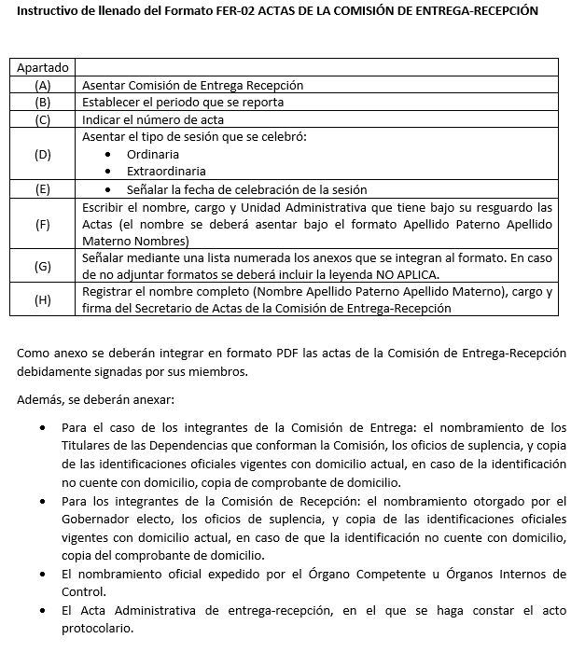

FER-03
GOBIERNO DEL ESTADO LIBRE Y SOBERANO DE SAN LUIS POTOSÍ CONTRALORÍA GENERAL DEL ESTADO ENTREGA – RECEPCIÓN FER-03 PLANTILLA DE PERSONAL Y EXPEDIENTES DE PERSONAL
DEPENDENCIA O ENTIDAD: |  | secretaria
UNIDAD ADMINISTRATIVA: |  | (B)
PERIODO: |  | (C)
ID de Empleado | Denominación del Puesto |  | Apellido Paterno | Apellido Materno | Nombre (s) | Adscripción | Categoría
(D) | (E) |  | (F) | (G) | (H) | (I) | (J)

Anexos: (K) Los servidores públicos abajo firmantes manifestamos, BAJO PROTESTA DE DECIR VERDAD, que la información integrada al presente formato es veraz, fidedigna, congruente y consistente con la que obra en los archivos y registros de la unidad administrativa correspondiente.
Entrega |  |  |  |  |  | Recibe
(Nombre y Cargo) (K) |  |  |  |  |  | (Nombre y Cargo) (M)

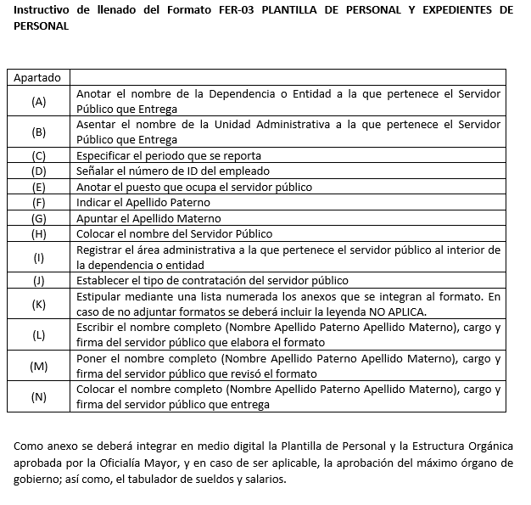

FER-04
GOBIERNO DEL ESTADO LIBRE Y SOBERANO DE SAN LUIS POTOSÍ CONTRALORÍA GENERAL DEL ESTADO ENTREGA – RECEPCIÓN FER-04 PERSONAL SUJETO A PAGO DE HONORARIOS
DEPENDENCIA O ENTIDAD: |  |  | secretaria
UNIDAD ADMINISTRATIVA: |  |  | (B)
PERIODO: |  |  | (C)
No. | Nombre | Apellido Paterno | Apellido Materno | No. de Contrato | Fecha de Inicio | Fecha de Término | Remuneración Bruta | Actividades que Desempeña
(D) | (E) | (F) | (G) | (H) | (I) | (J) | (K) | (L)

Anexos: (M) Los servidores públicos abajo firmantes manifestamos, BAJO PROTESTA DE DECIR VERDAD, que la información integrada al presente formato es veraz, fidedigna, congruente y consistente con la que obra en los archivos y registros de la unidad administrativa correspondiente.
Entrega |  |  |  |  |  |  | Recibe
(Nombre y Cargo) (K) |  |  |  |  |  |  | (Nombre y Cargo) (M)

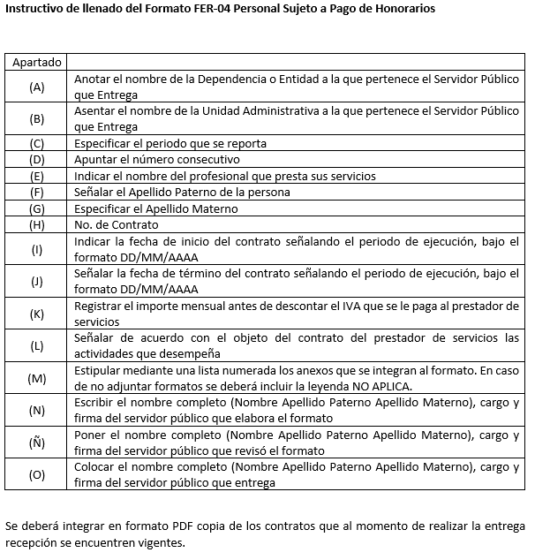

FER-05
GOBIERNO DEL ESTADO LIBRE Y SOBERANO DE SAN LUIS POTOSÍ CONTRALORÍA GENERAL DEL ESTADO ENTREGA – RECEPCIÓN FER-05 PERSONAL CON LICENCIA, PERMISO O COMISIÓN VIGENTES
DEPENDENCIA O ENTIDAD: |  |  | secretaria
UNIDAD ADMINISTRATIVA: |  |  | (B)
PERIODO: |  |  | (C)
No. | ID de Empleado | Área de Adscripción |  | Observaciones |  | Periodo de Ausencia
(D) | (E) | (F) |  | (G) |  | (H)

Anexos: (I) Los servidores públicos abajo firmantes manifestamos, BAJO PROTESTA DE DECIR VERDAD, que la información integrada al presente formato es veraz, fidedigna, congruente y consistente con la que obra en los archivos y registros de la unidad administrativa correspondiente.
Entrega |  |  |  |  | Recibe
(Nombre y Cargo) (K) |  |  |  |  | (Nombre y Cargo) (M)

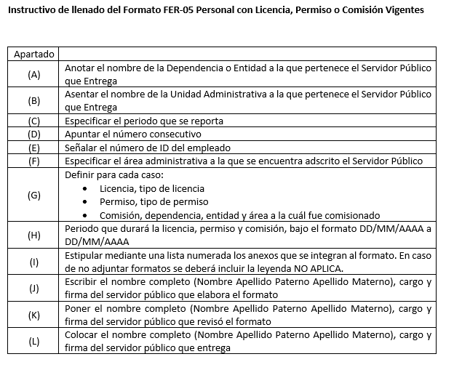

FER-06
GOBIERNO DEL ESTADO LIBRE Y SOBERANO DE SAN LUIS POTOSÍ CONTRALORÍA GENERAL DEL ESTADO ENTREGA – RECEPCIÓN FER-06 SUELDOS Y PRESTACIONES PENDIENTES
DEPENDENCIA O ENTIDAD: |  | secretaria
UNIDAD ADMINISTRATIVA: |  | (B)
PERIODO: |  | (C)
ID Empleado | Puesto |  |  | Importe por Liquidar
(D) | (E) |  |  | (F)

Anexos: (G) Los servidores públicos abajo firmantes manifestamos, BAJO PROTESTA DE DECIR VERDAD, que la información integrada al presente formato es veraz, fidedigna, congruente y consistente con la que obra en los archivos y registros de la unidad administrativa correspondiente.
Entrega |  |  | Recibe
(Nombre y Cargo) (K) |  |  | (Nombre y Cargo) (M)

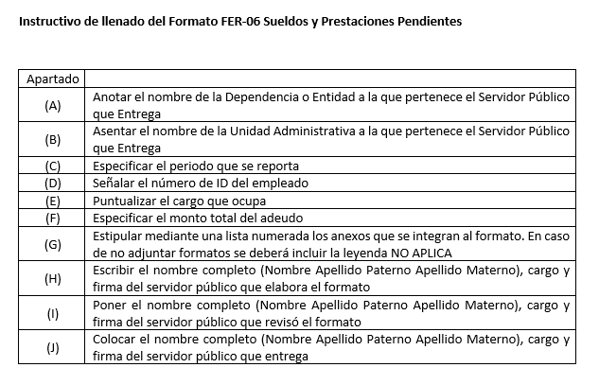

FER-07
GOBIERNO DEL ESTADO LIBRE Y SOBERANO DE SAN LUIS POTOSÍ CONTRALORÍA GENERAL DEL ESTADO ENTREGA – RECEPCIÓN FER-07 INCIDENCIAS DE PERSONAL
DEPENDENCIA O ENTIDAD: |  | secretaria
UNIDAD ADMINISTRATIVA: |  | (B)
PERIODO: |  | (C)
ID de Empleado | Tipo de Incidencia |  |  | Periodo
 |  |  |  | Inicio | Término
(D) | (E) |  |  | (F) | (G)

El detalle de la información contenida en el presente formato, así como la información relativa a los ejercicios anteriores se encuentra en los archivos de la unidad administrativa responsable. Anexos: (H) Los servidores públicos abajo firmantes manifestamos, BAJO PROTESTA DE DECIR VERDAD, que la información integrada al presente formato es veraz, fidedigna, congruente y consistente con la que obra en los archivos y registros de la unidad administrativa correspondiente.
Entrega |  |  | Recibe
(Nombre y Cargo) (K) |  |  | (Nombre y Cargo) (M)

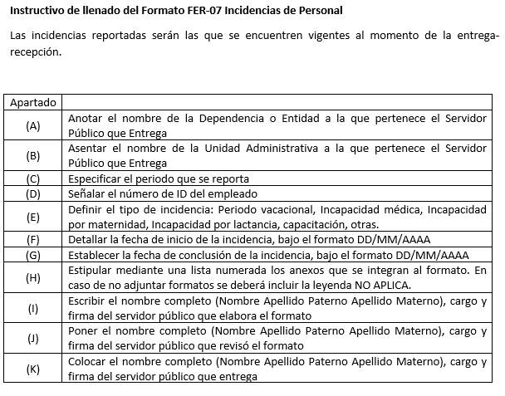

FER-08
GOBIERNO DEL ESTADO LIBRE Y SOBERANO DE SAN LUIS POTOSÍ CONTRALORÍA GENERAL DEL ESTADO ENTREGA – RECEPCIÓN FER-08 CONVENIOS VIGENTES FIRMADOS CON SINDICATOS
DEPENDENCIA O ENTIDAD: |  | secretaria
UNIDAD ADMINISTRATIVA: |  | (B)
PERIODO: |  | (C)
No. | Nombre del Sindicato
(D) | (E)

Los Convenios de los sindicatos relacionados se encuentra en los archivos y registros de la unidad administrativa correspondiente. Anexos: (F) Los servidores públicos abajo firmantes manifestamos, BAJO PROTESTA DE DECIR VERDAD, que la información integrada al presente formato es veraz, fidedigna, congruente y consistente con la que obra en los archivos y registros de la unidad administrativa correspondiente.
Entrega |  |  | Recibe
(Nombre y Cargo) (K) |  |  | (Nombre y Cargo) (M)

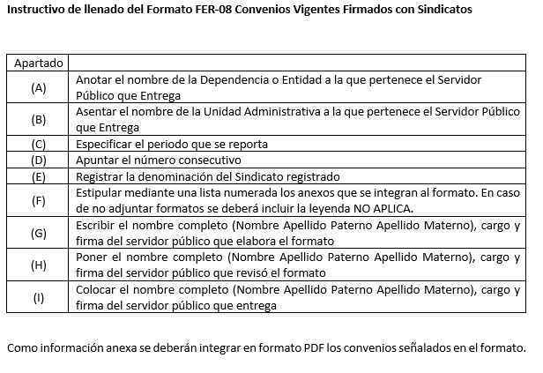

FER-09
GOBIERNO DEL ESTADO LIBRE Y SOBERANO DE SAN LUIS POTOSÍ CONTRALORÍA GENERAL DEL ESTADO ENTREGA – RECEPCIÓN FER-09 JUICIOS LABORALES EN PROCESO
DEPENDENCIA O ENTIDAD: |  |  | secretaria
UNIDAD ADMINISTRATIVA: |  |  | (B)
PERIODO: |  |  | (C)
No. Expediente | Demandante | Descripción de la Demanda |  | Estado que Procesal | Siguiente Actuación | Área Responsable de la Información | Pasivo Contingente Estimado
(D) | (E) | (F) |  | (G) | (H) | (I) | (J)

Anexos: (K) Los servidores públicos abajo firmantes manifestamos, BAJO PROTESTA DE DECIR VERDAD, que la información integrada al presente formato es veraz, fidedigna, congruente y consistente con la que obra en los archivos y registros de la unidad administrativa correspondiente.
Entrega |  |  |  |  |  | Recibe
(Nombre y Cargo) (K) |  |  |  |  |  | (Nombre y Cargo) (M)

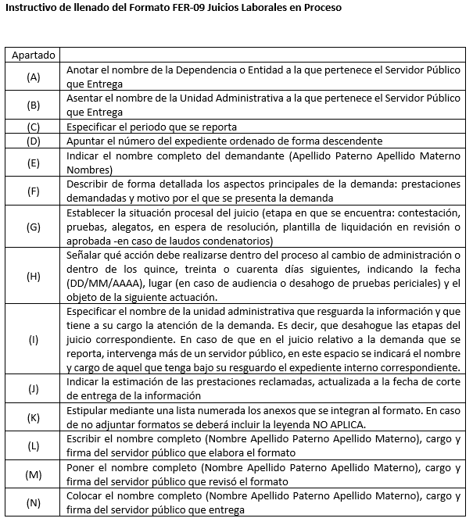

FER-10
GOBIERNO DEL ESTADO LIBRE Y SOBERANO DE SAN LUIS POTOSÍ CONTRALORÍA GENERAL DEL ESTADO ENTREGA – RECEPCIÓN FER-10 PLANEACIÓN
DEPENDENCIA O ENTIDAD: |  | secretaria
UNIDAD ADMINISTRATIVA: |  | (B)
PERIODO: |  | (C)
No. | Denominación Plan Estatal de Desarrollo o Programa |  |  | Fecha de Publicación
(D) | (E) |  |  | (F)

Anexos: (G) Los servidores públicos abajo firmantes manifestamos, BAJO PROTESTA DE DECIR VERDAD, que la información integrada al presente formato es veraz, fidedigna, congruente y consistente con la que obra en los archivos y registros de la unidad administrativa correspondiente.
Entrega |  |  | Recibe
(Nombre y Cargo) (K) |  |  | (Nombre y Cargo) (M)

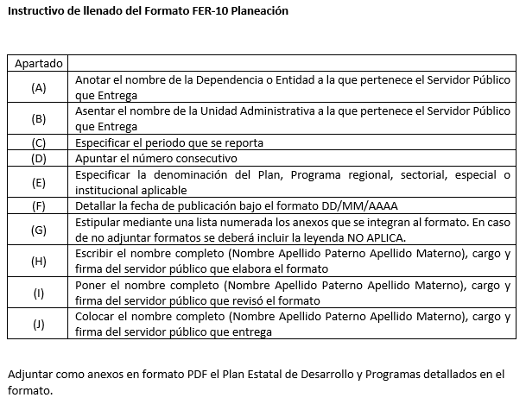

FER-11
GOBIERNO DEL ESTADO LIBRE Y SOBERANO DE SAN LUIS POTOSÍ CONTRALORÍA GENERAL DEL ESTADO ENTREGA – RECEPCIÓN FER-11 PROGRAMA OPERATIVO ANUAL
DEPENDENCIA O ENTIDAD: |  | secretaria
UNIDAD ADMINISTRATIVA: |  | (B)
PERIODO: |  | (C)
No. | Objetivo de Planeación |  | Componente |  | Presupuesto Requerido
(D) | (E) |  | (F) |  | (G)

* Los Programas Operativos Anuales de los ejercicios anteriores se encuentran en los archivos de la unidad administrativa correspondiente. Anexos: (H) Los servidores públicos abajo firmantes manifestamos, BAJO PROTESTA DE DECIR VERDAD, que la información integrada al presente formato es veraz, fidedigna, congruente y consistente con la que obra en los archivos y registros de la unidad administrativa correspondiente.
Entrega |  |  |  | Recibe
(Nombre y Cargo) (K) |  |  |  | (Nombre y Cargo) (M)

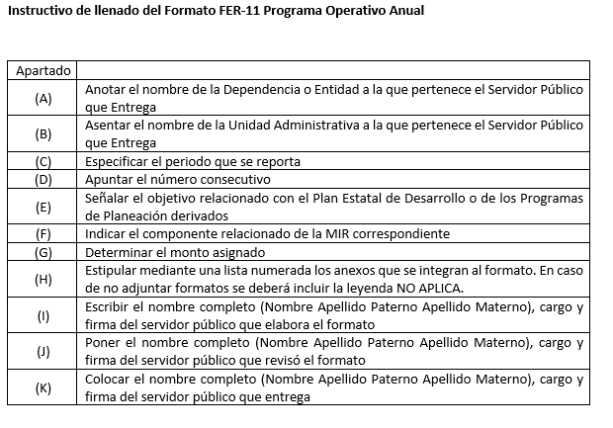

FER-12
GOBIERNO DEL ESTADO LIBRE Y SOBERANO DE SAN LUIS POTOSÍ CONTRALORÍA GENERAL DEL ESTADO ENTREGA – RECEPCIÓN FER-12 PROGRAMA DE OBRA PÚBLICA
DEPENDENCIA O ENTIDAD: |  | secretaria
UNIDAD ADMINISTRATIVA: |  | (B)
PERIODO: |  | (C)
No. | Obra |  | Clave presupuestal | Inversión (miles de pesos)
(D) | (E) |  | (F) | (G)

Los Programas de Obra Pública de los ejercicios anteriores se encuentran en los archivos de la unidad administrativa correspondiente. Anexos: (H) Los servidores públicos abajo firmantes manifestamos, BAJO PROTESTA DE DECIR VERDAD, que la información integrada al presente formato es veraz, fidedigna, congruente y consistente con la que obra en los archivos y registros de la unidad administrativa correspondiente.
Entrega |  |  | Recibe
(Nombre y Cargo) (K) |  |  | (Nombre y Cargo) (M)

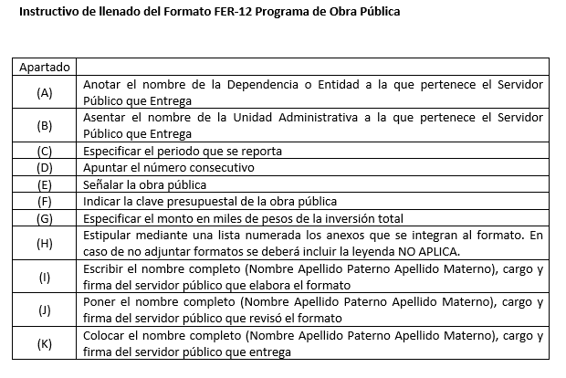

FER-13
GOBIERNO DEL ESTADO LIBRE Y SOBERANO DE SAN LUIS POTOSÍ CONTRALORÍA GENERAL DEL ESTADO ENTREGA – RECEPCIÓN FER-13 PROGRAMAS FEDERALES 1
DEPENDENCIA O ENTIDAD: |  | secretaria
UNIDAD ADMINISTRATIVA: |  | (B)
PERIODO: |  | (C)
No. | Programa
(D) | (E)

La información de los programas federales de los ejercicios anteriores se encuentra en el archivo de la unidad administrativa correspondiente. Anexos: (F) Los servidores públicos abajo firmantes manifestamos, BAJO PROTESTA DE DECIR VERDAD, que la información integrada al presente formato es veraz, fidedigna, congruente y consistente con la que obra en los archivos y registros de la unidad administrativa correspondiente.
Entrega |  |  | Recibe
(Nombre y Cargo) (K) |  |  | (Nombre y Cargo) (M)

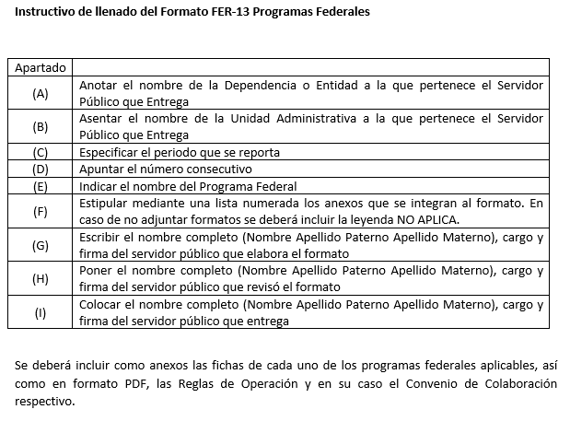

FER-14
GOBIERNO DEL ESTADO LIBRE Y SOBERANO DE SAN LUIS POTOSÍ CONTRALORÍA GENERAL DEL ESTADO ENTREGA – RECEPCIÓN FER-14 PROGRAMAS DE ASISTENCIA SOCIAL Y SUJETOS A REGLAS DE OPERACIÓN
DEPENDENCIA O ENTIDAD: |  | secretaria
UNIDAD ADMINISTRATIVA: |  | (B)
PERIODO: |  | (C)
No. | Programa
(D) | (E)

Anexos: (F) Los servidores públicos abajo firmantes manifestamos, BAJO PROTESTA DE DECIR VERDAD, que la información integrada al presente formato es veraz, fidedigna, congruente y consistente con la que obra en los archivos y registros de la unidad administrativa correspondiente.
Entrega |  |  | Recibe
(Nombre y Cargo) (K) |  |  | (Nombre y Cargo) (M)

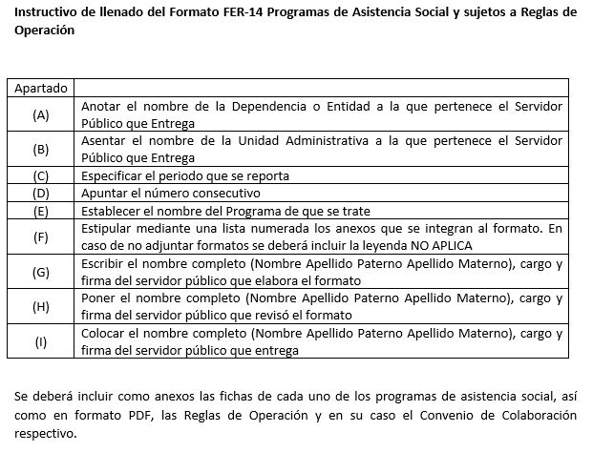

FER-15
GOBIERNO DEL ESTADO LIBRE Y SOBERANO DE SAN LUIS POTOSÍ CONTRALORÍA GENERAL DEL ESTADO ENTREGA – RECEPCIÓN FER-15 ANÁLISIS PRESUPUESTAL DE INGRESOS
DEPENDENCIA O ENTIDAD: |  | secretaria
UNIDAD ADMINISTRATIVA: |  | (B)
PERIODO: |  | (C)
Rubro de ingresos |  | Ingreso
 |  | Estimado | Ampliaciones/ Reducciones | Modificado | Devengado | Recaudado | Diferencia
 |  | 1 | 2 | 3 = (1+2) | 4 | 5 | 6 = (5-1)
INGRESOS DE LIBRE DISPOSICIÓN |  | (D) | (E) | (F) | (G) | (H) | (I)
A. Impuestos
B. Cuotas y Aportaciones de Seguridad Social
C. Contribuciones de Mejora
D. Derechos
E. Productos
F. Aprovechamientos
G. Ingresos por Ventas de Bienes y Servicios
H. Participaciones y aportaciones
H.1. Fondo General de Participaciones
H.2. Fondo de Fomento Municipal
H.3. Fondo de Fiscalización y Recaudación
H.4. Fondo de Compensación
H.5. Fondo por Extracción de Hidrocarburos
H.6. Impuesto especial sobre Producción y Servicios
H.7. 0.136% de la Recaudación Federal Participable
H.8. 3.17% sobre Extracción de Petróleo
H.9. Gasolinas y Diésel

Rubro de ingresos |  | Ingreso
 |  | Estimado | Ampliaciones/ Reducciones | Modificado | Devengado | Recaudado | Diferencia
H.10. Fondo de Impuesto Sobre la Renta
H.11. Fondo de Estabilización de los Ingresos de las Entidades Federativas
...
A. Ingresos derivados de financiamientos
TOTAL INGRESOS
Ingresos excedentes |  |  |  |  |  |  | (J)
 | Anexos: (K)

Anexos: (F) Los servidores públicos abajo firmantes manifestamos, BAJO PROTESTA DE DECIR VERDAD, que la información integrada al presente formato es veraz, fidedigna, congruente y consistente con la que obra en los archivos y registros de la unidad administrativa correspondiente.
Entrega |  |  |  |  | Recibe
(Nombre y Cargo) (K) |  |  |  |  | (Nombre y Cargo) (M)

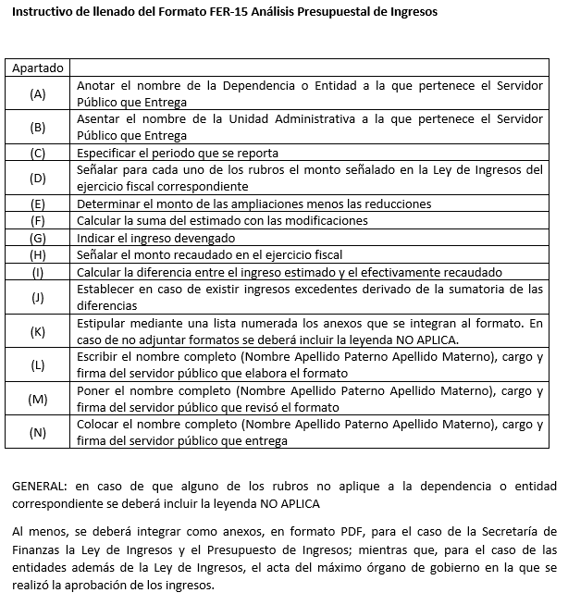

FER-16
...
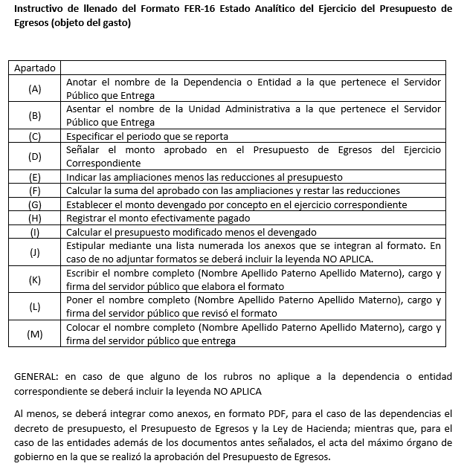

FER-17
...
GOBIERNO DEL ESTADO LIBRE Y SOBERANO DE SAN LUIS POTOSÍ CONTRALORÍA GENERAL DEL ESTADO ENTREGA – RECEPCIÓN FER-17 ESTADO ANALÍTICO DEL EJERCICIO DEL PRESUPUESTO DE EGRESOS (TIPO DE GASTO)
Amortización de la deuda y disminución de pasivos
Pensiones y jubilaciones
Participaciones
TOTAL DEL GASTO
Anexos: (J) Los servidores públicos abajo firmantes manifestamos, BAJO PROTESTA DE DECIR VERDAD, que la información integrada al presente formato es veraz, fidedigna, congruente y consistente con la que obra en los archivos y registros de la unidad administrativa correspondiente.
Entrega | Recibe
(Nombre y Cargo) (K) | (Nombre y Cargo) (M)

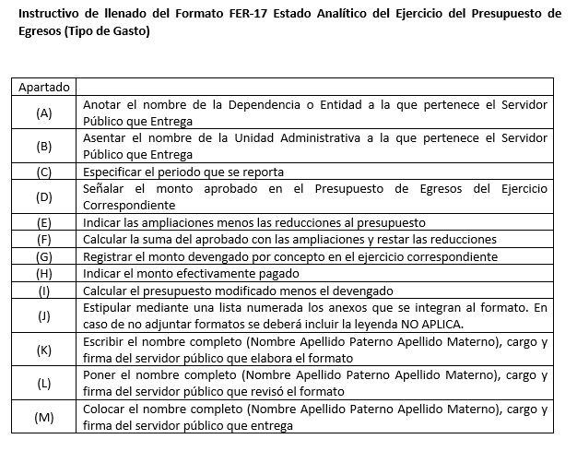

FER-18
...
TOTAL DEL GASTO
Anexos: (K) Los servidores públicos abajo firmantes manifestamos, BAJO PROTESTA DE DECIR VERDAD, que la información integrada al presente formato es veraz, fidedigna, congruente y consistente con la que obra en los archivos y registros de la unidad administrativa correspondiente.
Entrega | Recibe
(Nombre y Cargo) (K) | (Nombre y Cargo) (M)

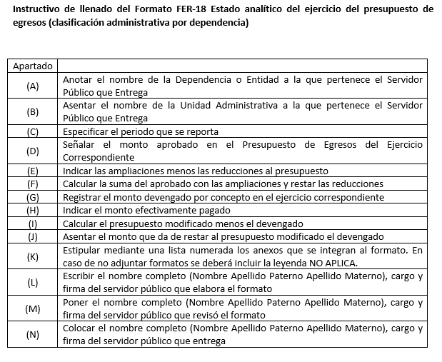

FER-19
...
TOTAL DEL GASTO
Anexos: (M) Los servidores públicos abajo firmantes manifestamos, BAJO PROTESTA DE DECIR VERDAD, que la información integrada al presente formato es veraz, fidedigna, congruente y consistente con la que obra en los archivos y registros de la unidad administrativa correspondiente.
Entrega | Recibe
(Nombre y Cargo) (K) | (Nombre y Cargo) (M)

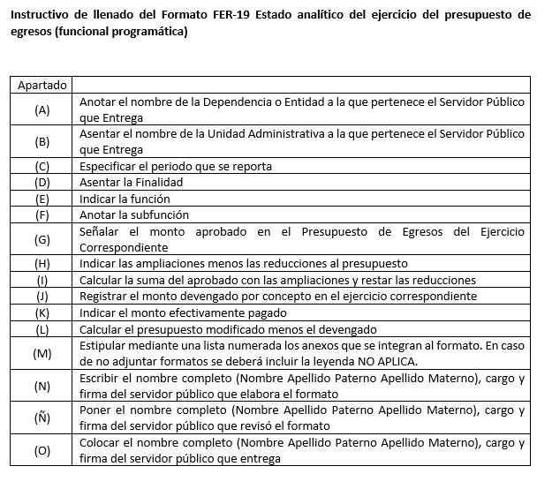

FER-20
...
GOBIERNO DEL ESTADO LIBRE Y SOBERANO DE SAN LUIS POTOSÍ CONTRALORÍA GENERAL DEL ESTADO ENTREGA – RECEPCIÓN FER-20 INFORMACIÓN PROGRAMÁTICA (GASTO POR CATEGORÍA PROGRAMÁTICA)
D. COSTO FINANCIERO, DEUDA O APOYOS A DEUDORES DE LA BANCA
H. ADEUDOS DE EJERCICIOS ANTERIORES

Anexos: (J) Los servidores públicos abajo firmantes manifestamos, BAJO PROTESTA DE DECIR VERDAD, que la información integrada al presente formato es veraz, fidedigna, congruente y consistente con la que obra en los archivos y registros de la unidad administrativa correspondiente.
Entrega | Recibe
(Nombre y Cargo) (K) | (Nombre y Cargo) (M)

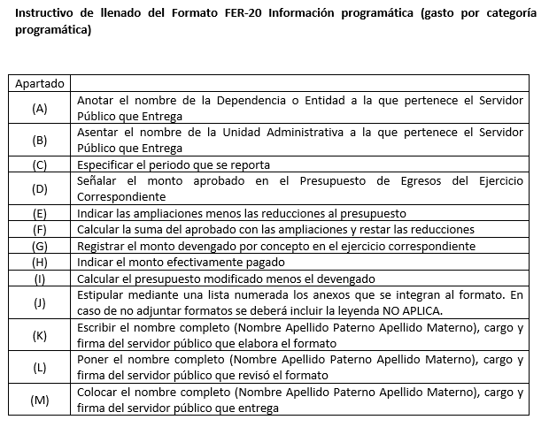

FER-21
...
GOBIERNO DEL ESTADO LIBRE Y SOBERANO DE SAN LUIS POTOSÍ CONTRALORÍA GENERAL DEL ESTADO ENTREGA – RECEPCIÓN FER-21 INFORMACIÓN PROGRAMÁTICA (PROGRAMAS Y PROYECTOS DE INVERSIÓN)
PERIODO: | (C)
Tipo de Programa o Proyecto |  | Número | Costo Total | Monto Aprobado | Monto Modificado | Monto Ejercido
PROGRAMAS DE INVERSIÓN |  | (D) | (E) | (F) | (G) | (H)
PROYECTOS DE INVERSIÓN
TOTAL
Anexos: (I) Los servidores públicos abajo firmantes manifestamos, BAJO PROTESTA DE DECIR VERDAD, que la información integrada al presente formato es veraz, fidedigna, congruente y consistente con la que obra en los archivos y registros de la unidad administrativa correspondiente.
Entrega |  |  |  |  | Recibe
(Nombre y Cargo) (K) |  |  |  |  | (Nombre y Cargo) (M)

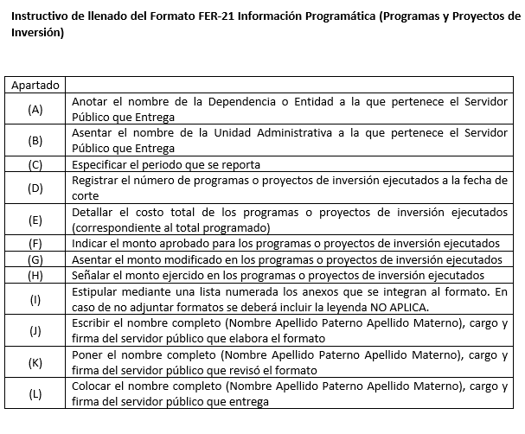

FER-22
...
Anexos: (L) Los servidores públicos abajo firmantes manifestamos, BAJO PROTESTA DE DECIR VERDAD, que la información integrada al presente formato es veraz, fidedigna, congruente y consistente con la que obra en los archivos y registros de la unidad administrativa correspondiente.
Entrega | Recibe
(Nombre y Cargo) (K) | (Nombre y Cargo) (M)

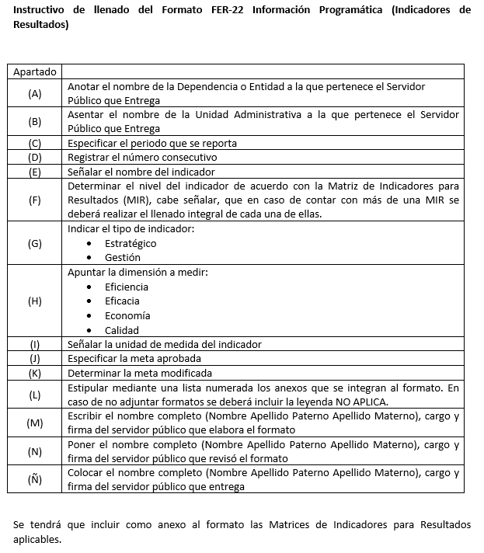

FER-23
...
Anexos: (G) Los servidores públicos abajo firmantes manifestamos, BAJO PROTESTA DE DECIR VERDAD, que la información integrada al presente formato es veraz, fidedigna, congruente y consistente con la que obra en los archivos y registros de la unidad administrativa correspondiente.
Entrega | Recibe
(Nombre y Cargo) (K) | (Nombre y Cargo) (M)

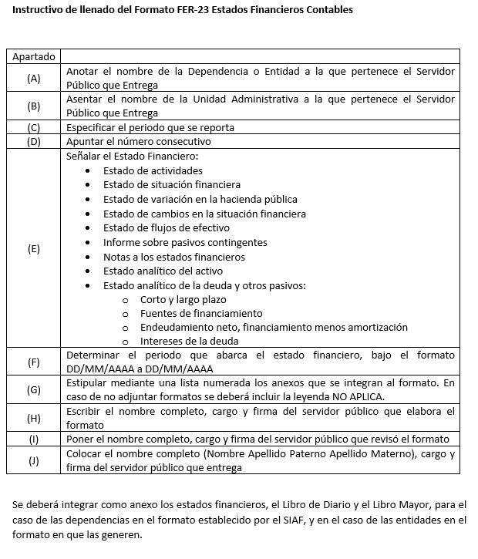

FER-24
...
Anexos: (H) Los servidores públicos abajo firmantes manifestamos, BAJO PROTESTA DE DECIR VERDAD, que la información integrada al presente formato es veraz, fidedigna, congruente y consistente con la que obra en los archivos y registros de la unidad administrativa correspondiente.
Entrega | Recibe
(Nombre y Cargo) (K) | (Nombre y Cargo) (M)

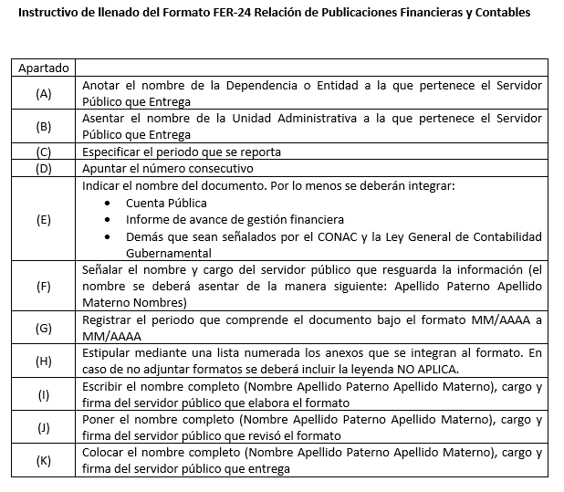

FER-25
...
Anexos: (J) Los servidores públicos abajo firmantes manifestamos, BAJO PROTESTA DE DECIR VERDAD, que la información integrada al presente formato es veraz, fidedigna, congruente y consistente con la que obra en los archivos y registros de la unidad administrativa correspondiente.

Entrega | Recibe
(Nombre y Cargo) (K) | (Nombre y Cargo) (M)

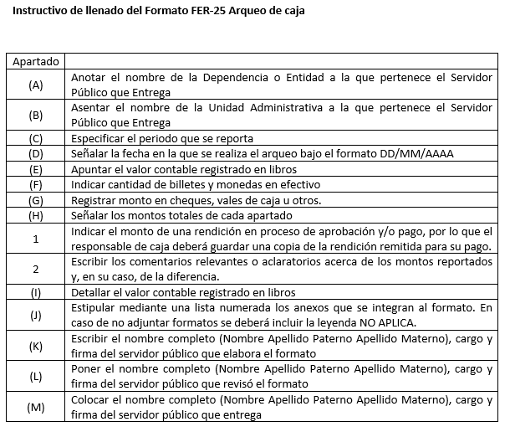

FER-26
...
* Los Servidores Públicos mencionados son aquellos que firman en la cuenta, por lo que se deberá tramitar su cambio o cancelación. Anexos: (L) Los servidores públicos abajo firmantes manifestamos, BAJO PROTESTA DE DECIR VERDAD, que la información integrada al presente formato es veraz, fidedigna, congruente y consistente con la que obra en los archivos y registros de la unidad administrativa correspondiente.
Entrega | Recibe
(Nombre y Cargo) (K) | (Nombre y Cargo) (M)

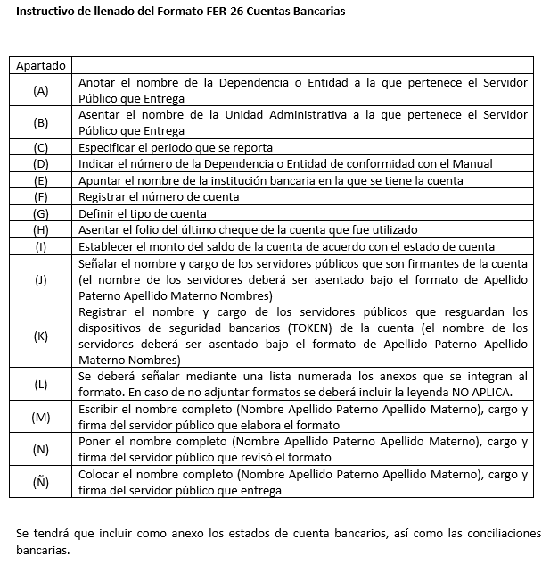

FER-27
...
Anexos: (N) Los servidores públicos abajo firmantes manifestamos, BAJO PROTESTA DE DECIR VERDAD, que la información integrada al presente formato es veraz, fidedigna, congruente y consistente con la que obra en los archivos y registros de la unidad administrativa correspondiente.
Entrega | Recibe
(Nombre y Cargo) (K) | (Nombre y Cargo) (M)

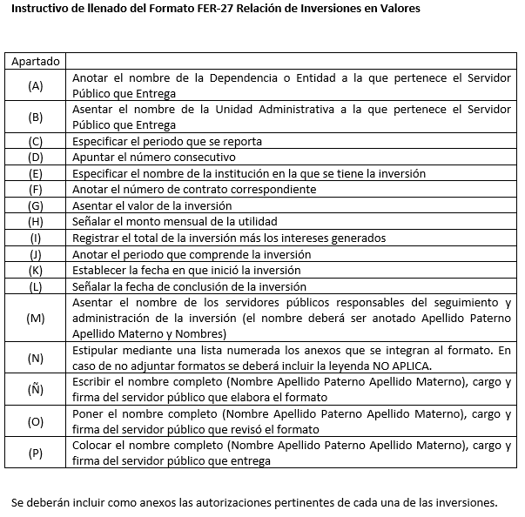

FER-28
...
El equipo de oficina y electrónico se refiere a los archiveros, gabinetes, lockers, estantes, escáneres, teléfonos fijos, engargoladoras, computadoras, impresoras, entre otros. Anexos: (L) Los servidores públicos abajo firmantes manifestamos, BAJO PROTESTA DE DECIR VERDAD, que la información integrada al presente formato es veraz, fidedigna, congruente y consistente con la que obra en los archivos y registros de la unidad administrativa correspondiente.
Entrega | Recibe
(Nombre y Cargo) (K) | (Nombre y Cargo) (M)

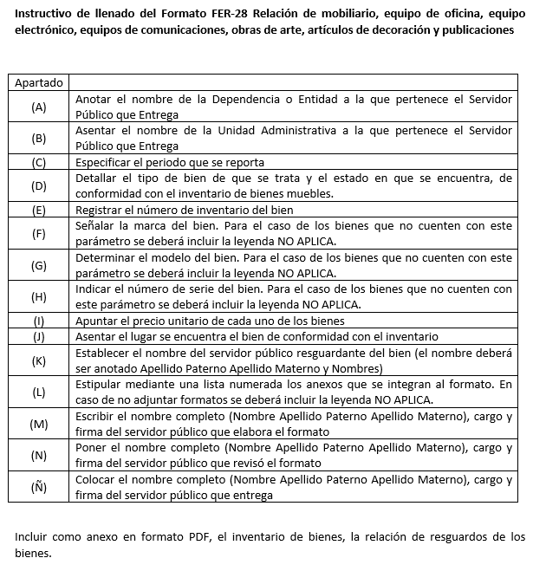

FER-29
...
Anexos: (Ñ) Los servidores públicos abajo firmantes manifestamos, BAJO PROTESTA DE DECIR VERDAD, que la información integrada al presente formato es veraz, fidedigna, congruente y consistente con la que obra en los archivos y registros de la unidad administrativa correspondiente.
Entrega | Recibe
(Nombre y Cargo) (K) | (Nombre y Cargo) (M)

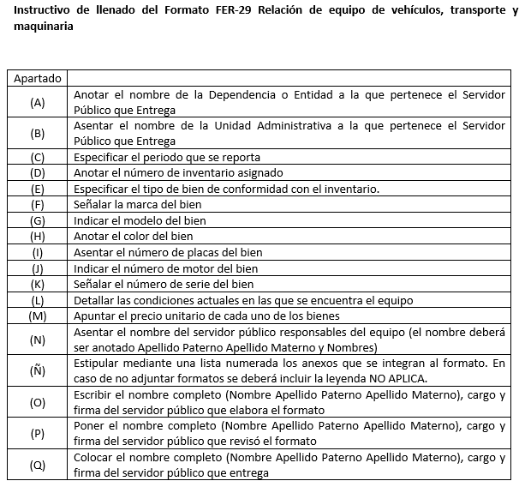

FER-30
...
Anexos: (I) Los servidores públicos abajo firmantes manifestamos, BAJO PROTESTA DE DECIR VERDAD, que la información integrada al presente formato es veraz, fidedigna, congruente y consistente con la que obra en los archivos y registros de la unidad administrativa correspondiente.
Entrega | Recibe
(Nombre y Cargo) (K) | (Nombre y Cargo) (M)

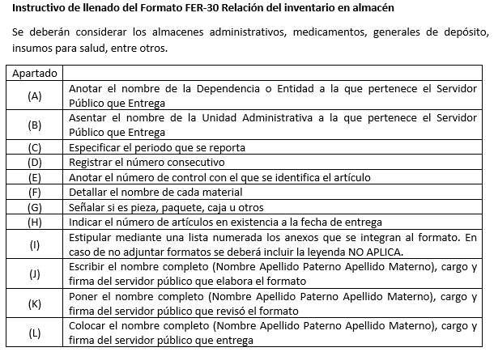

FER-31
...
Anexos: (H) Los servidores públicos abajo firmantes manifestamos, BAJO PROTESTA DE DECIR VERDAD, que la información integrada al presente formato es veraz, fidedigna, congruente y consistente con la que obra en los archivos y registros de la unidad administrativa correspondiente.
Entrega | Recibe
(Nombre y Cargo) (K) | (Nombre y Cargo) (M)

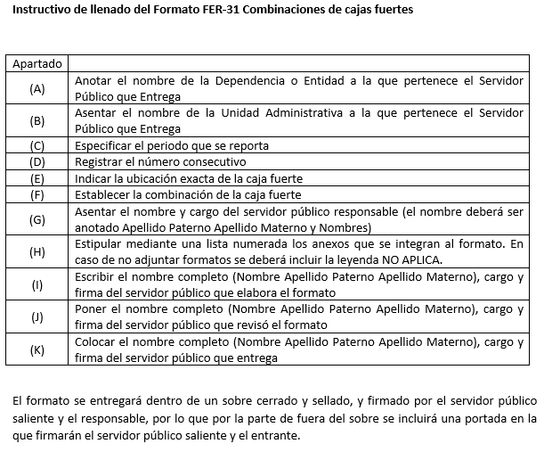

FER-32
...
Anexos: (K) Los servidores públicos abajo firmantes manifestamos, BAJO PROTESTA DE DECIR VERDAD, que la información integrada al presente formato es veraz, fidedigna, congruente y consistente con la que obra en los archivos y registros de la unidad administrativa correspondiente.
Entrega | Recibe
(Nombre y Cargo) (K) | (Nombre y Cargo) (M)
“El contenido de la presente relación, es de carácter informativo para dar cumplimiento a lo ordenado en el artículo 30, fracción IV de la Ley de Entrega Recepción de los Recursos Públicos del Estado y los Municipios de San Luis Potosí. Lo relativo a la asignación, uso, resguardo y control del armamento es responsabilidad exclusiva de la Secretaría de Seguridad Pública”

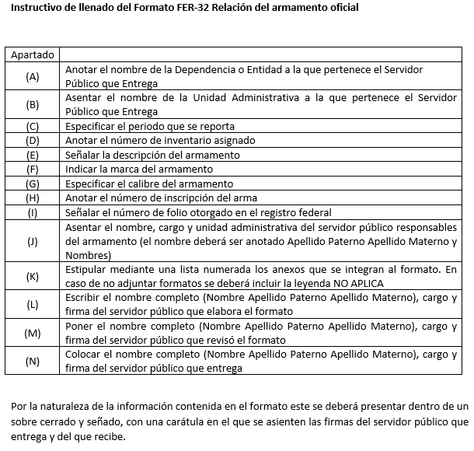

FER-33
...
Anexos: (Ñ) Los servidores públicos abajo firmantes manifestamos, BAJO PROTESTA DE DECIR VERDAD, que la información integrada al presente formato es veraz, fidedigna, congruente y consistente con la que obra en los archivos y registros de la unidad administrativa correspondiente.
Entrega | Recibe
(Nombre y Cargo) (K) | (Nombre y Cargo) (M)

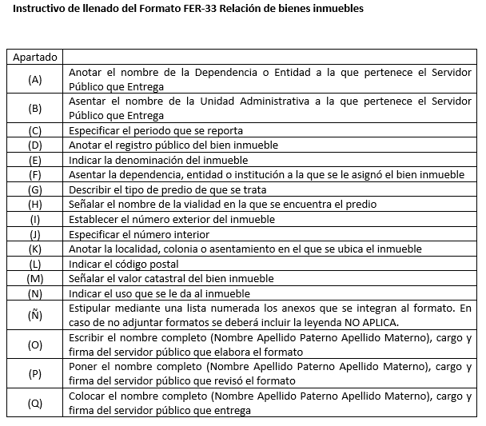

FER-34
...
Los expedientes de las obras públicas concluidas en los ejercicios anteriores se encuentran en los archivos de la unidad administrativa correspondiente. Anexos: (G) Los servidores públicos abajo firmantes manifestamos, BAJO PROTESTA DE DECIR VERDAD, que la información integrada al presente formato es veraz, fidedigna, congruente y consistente con la que obra en los archivos y registros de la unidad administrativa correspondiente.
Entrega | Recibe
(Nombre y Cargo) (K) | (Nombre y Cargo) (M)

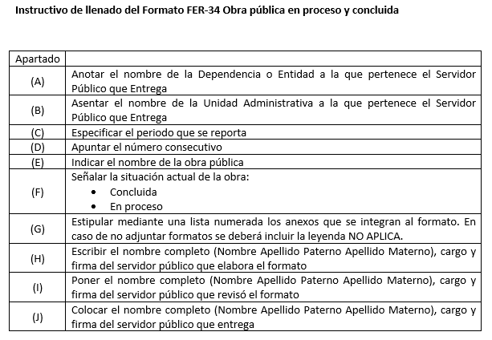

FER-35
...
Se excluyen de este formato los contratos de obra pública, dado que se presentan en el formato FER-34. Anexos: (H) Los servidores públicos abajo firmantes manifestamos, BAJO PROTESTA DE DECIR VERDAD, que la información integrada al presente formato es veraz, fidedigna, congruente y consistente con la que obra en los archivos y registros de la unidad administrativa correspondiente.
Entrega | Recibe
(Nombre y Cargo) (K) | (Nombre y Cargo) (M)

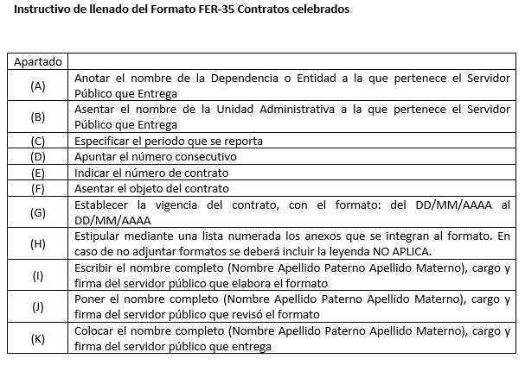

FER-36
...
Anexos: (J) Los servidores públicos abajo firmantes manifestamos, BAJO PROTESTA DE DECIR VERDAD, que la información integrada al presente formato es veraz, fidedigna, congruente y consistente con la que obra en los archivos y registros de la unidad administrativa correspondiente.
Entrega | Recibe
(Nombre y Cargo) (K) | (Nombre y Cargo) (M)

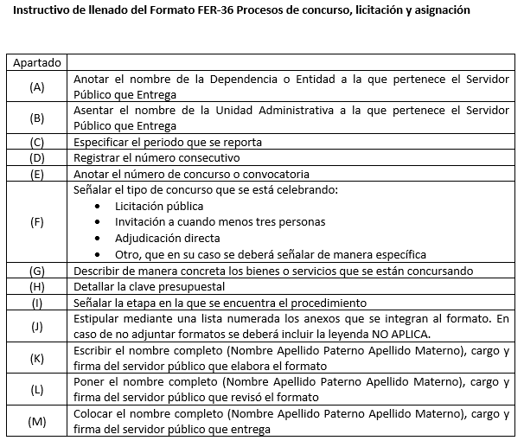

FER-37
...
Anexos: (J) Los servidores públicos abajo firmantes manifestamos, BAJO PROTESTA DE DECIR VERDAD, que la información integrada al presente formato es veraz, fidedigna, congruente y consistente con la que obra en los archivos y registros de la unidad administrativa correspondiente.
Entrega | Recibe
(Nombre y Cargo) (K) | (Nombre y Cargo) (M)

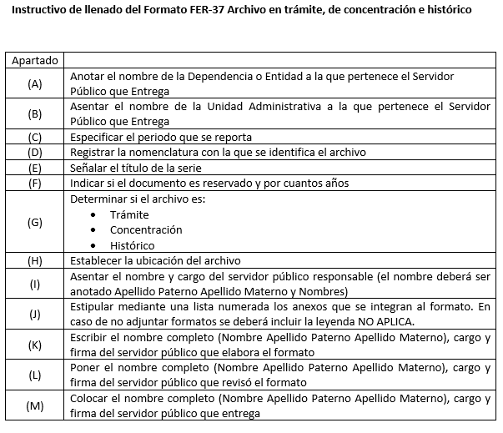

FER-38
...
Anexos: (F) Los servidores públicos abajo firmantes manifestamos, BAJO PROTESTA DE DECIR VERDAD, que la información integrada al presente formato es veraz, fidedigna, congruente y consistente con la que obra en los archivos y registros de la unidad administrativa correspondiente.
Entrega | Recibe
(Nombre y Cargo) (K) | (Nombre y Cargo) (M)

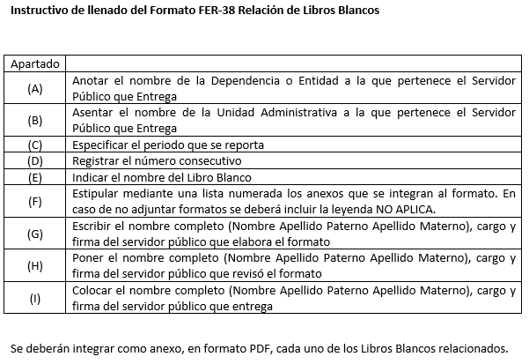

FER-39
...
Anexos: (H) Los servidores públicos abajo firmantes manifestamos, BAJO PROTESTA DE DECIR VERDAD, que la información integrada al presente formato es veraz, fidedigna, congruente y consistente con la que obra en los archivos y registros de la unidad administrativa correspondiente.
Entrega | Recibe
(Nombre y Cargo) (K) | (Nombre y Cargo) (M)

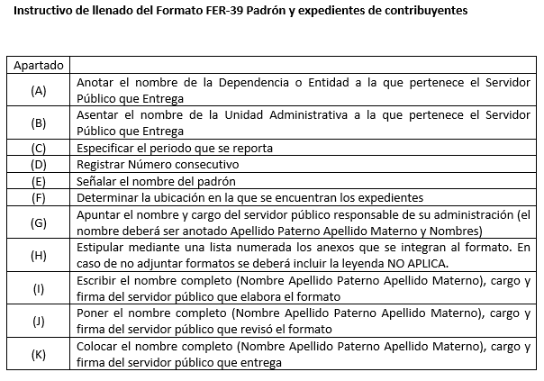

FER-40
...
Anexos: (H) Los servidores públicos abajo firmantes manifestamos, BAJO PROTESTA DE DECIR VERDAD, que la información integrada al presente formato es veraz, fidedigna, congruente y consistente con la que obra en los archivos y registros de la unidad administrativa correspondiente.
Entrega | Recibe
(Nombre y Cargo) (K) | (Nombre y Cargo) (M)

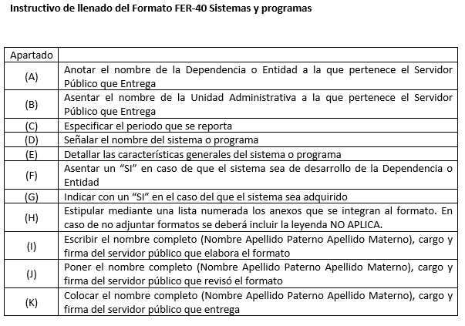

FER-41
...
Anexos: (G) Los servidores públicos abajo firmantes manifestamos, BAJO PROTESTA DE DECIR VERDAD, que la información integrada al presente formato es veraz, fidedigna, congruente y consistente con la que obra en los archivos y registros de la unidad administrativa correspondiente.
Entrega | Recibe
(Nombre y Cargo) (K) | (Nombre y Cargo) (M)

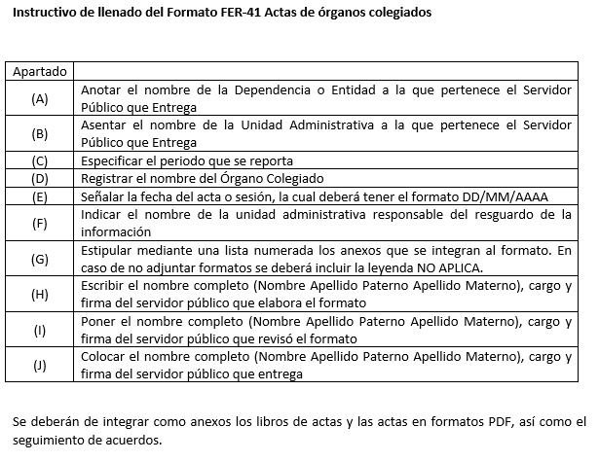

FER-42
...
Anexos: (H) Los servidores públicos abajo firmantes manifestamos, BAJO PROTESTA DE DECIR VERDAD, que la información integrada al presente formato es veraz, fidedigna, congruente y consistente con la que obra en los archivos y registros de la unidad administrativa correspondiente.
Entrega | Recibe
(Nombre y Cargo) (K) | (Nombre y Cargo) (M)

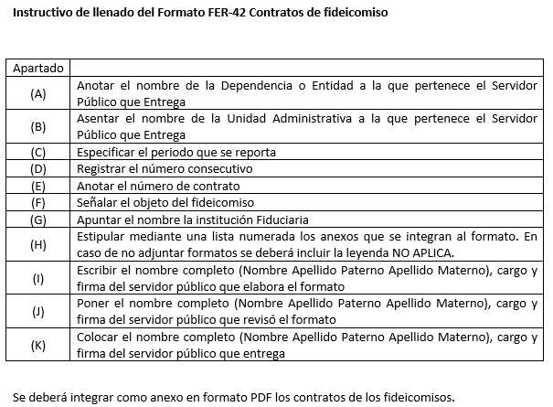

FER-43
...
Anexos: (L) Los servidores públicos abajo firmantes manifestamos, BAJO PROTESTA DE DECIR VERDAD, que la información integrada al presente formato es veraz, fidedigna, congruente y consistente con la que obra en los archivos y registros de la unidad administrativa correspondiente.
Entrega | Recibe
(Nombre y Cargo) (K) | (Nombre y Cargo) (M)

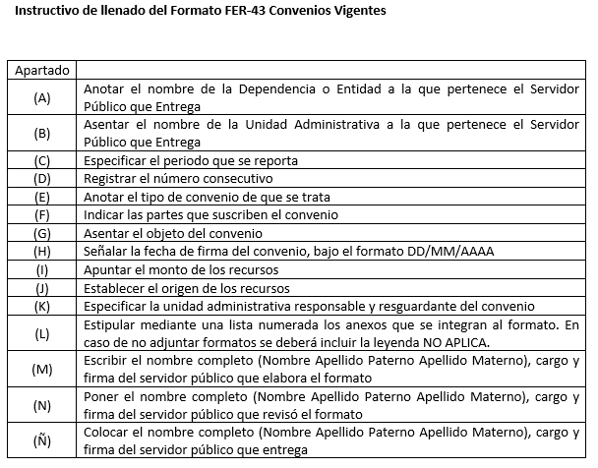

FER-44
...
Anexos: (J) Los servidores públicos abajo firmantes manifestamos, BAJO PROTESTA DE DECIR VERDAD, que la información integrada al presente formato es veraz, fidedigna, congruente y consistente con la que obra en los archivos y registros de la unidad administrativa correspondiente.
Entrega | Recibe
(Nombre y Cargo) (K) | (Nombre y Cargo) (M)

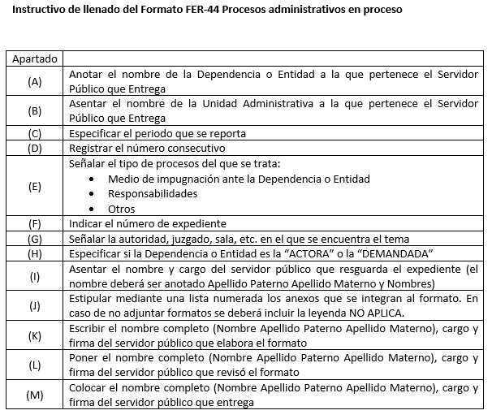

FER-45
...
Anexos: (J) Los servidores públicos abajo firmantes manifestamos, BAJO PROTESTA DE DECIR VERDAD, que la información integrada al presente formato es veraz, fidedigna, congruente y consistente con la que obra en los archivos y registros de la unidad administrativa correspondiente.
Entrega | Recibe
(Nombre y Cargo) (K) | (Nombre y Cargo) (M)

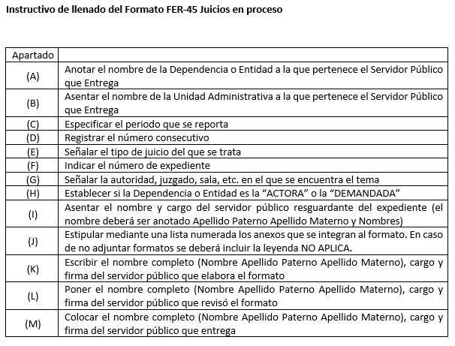

FER-46
...
Anexos: (I) Los servidores públicos abajo firmantes manifestamos, BAJO PROTESTA DE DECIR VERDAD, que la información integrada al presente formato es veraz, fidedigna, congruente y consistente con la que obra en los archivos y registros de la unidad administrativa correspondiente.
Entrega | Recibe
(Nombre y Cargo) (K) | (Nombre y Cargo) (M)

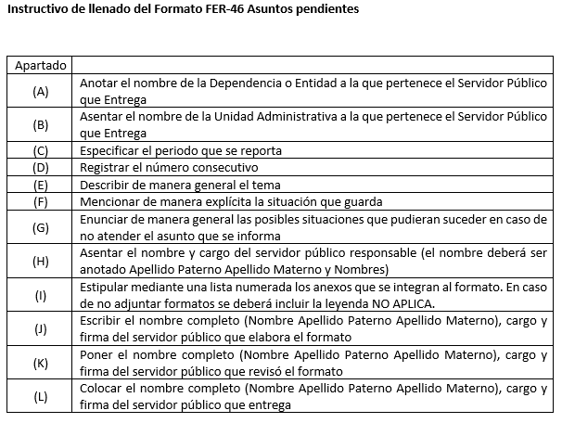

FER-47
...
Anexos: (I) Los servidores públicos abajo firmantes manifestamos, BAJO PROTESTA DE DECIR VERDAD, que la información integrada al presente formato es veraz, fidedigna, congruente y consistente con la que obra en los archivos y registros de la unidad administrativa correspondiente.
Entrega | Recibe
(Nombre y Cargo) (K) | (Nombre y Cargo) (M)

